説明
 | 使い方

（１） | 画面左下の「入力用」「参加申込書」をクリックすると、
 | ・データ入力のための「入力用シート」
 | ・入力したデータを印刷するための「参加申込書シート」
 | が、それぞれ表示されます。
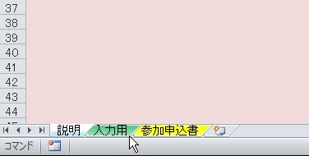

 |  | 画面左下のココをクリック

（２） | まず、「入力用」をクリックし、学校名・住所等と、
 | 参加者の氏名・学年等を入力してください。 |  |  | （このシートを印刷しないでください）

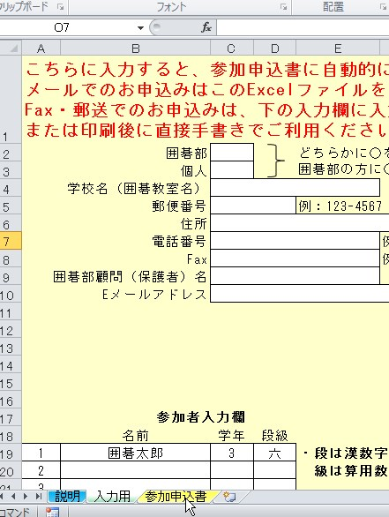

 |  |  |  |  | 学校名等を入力

 |  |  |  |  | 参加者の氏名等を入力

 |  |  | 印刷する場合は、入力後にココをクリック

（３） | 入力された内容が正しいことを確認し、ファイルを保存して、
 | そのまま Emailに添付してご送信いただくか、参加申込書を
 | 印刷してFaxまたは郵送でお申込みください。
 | 可能な限りメールでのお申込みをお願い致します。
 | （「入力用」シート（背景の黄色い画面）を印刷しないようにお願いします）

